상품제안서
심플데이즈 하프컷 맥세이프 PU카드지갑 | 상품코드: F32684

 |  |  |  |  |  |  | 02-412-0044 | www.easy1.co.kr
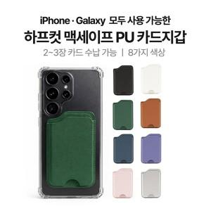

【상세/제작정보】

【인쇄/포장옵션】 | 레이저, 불박, 풀칼라 / 개별종이케이스

【공급단가】 | 수량 | 100~ | 300~ | 500~ | 1,000~ | 3,000~
*VAT별도 | 단가 | 3,120원 | 3,070원 | 3,000원 | 2,880원 | 2,760원

【상품 URL】 | https://easy1.co.kr:443/src/goods_detail.php?gdno=32684

